Sheet1
SKU | Subtítulo | Descripción | Vigencia | URL | URL Coincide con SKU | Tiene Imagen | Imagen
34005157 | Moto Italika de Trabajo FT125 | 250 $ x 142 semanas con 10% de enganche Hasta 36% de descuento en abono semanal es la mejor opción para pagar menos | Vigencia: 15 al 21 de octubre de 2024. | motocicleta-de-trabajo-italika-ft125-negra-34005157[p]cmpid-Organico-Folleto-cambaceo-FolletoS42-Visitas-PDF-EKT-MOV-MOT-Motocicletas-na-version | TRUE | TRUE | 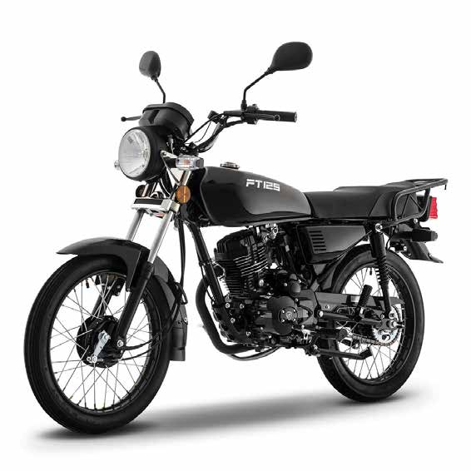
34005641 | Moto Italika de Trabajo FT150 | 260 $ x 142 semanas con 10% de enganche Hasta 35% de descuento en abono semanal es la mejor opción para pagar menos | Vigencia: 15 al 21 de octubre de 2024. | motocicleta-de-trabajo-italika-ft150-negra-34005641[p]cmpid-Organico-Folleto-cambaceo-FolletoS42-Visitas-PDF-EKT-MOV-MOT-Motocicletas-na-version | TRUE | TRUE | 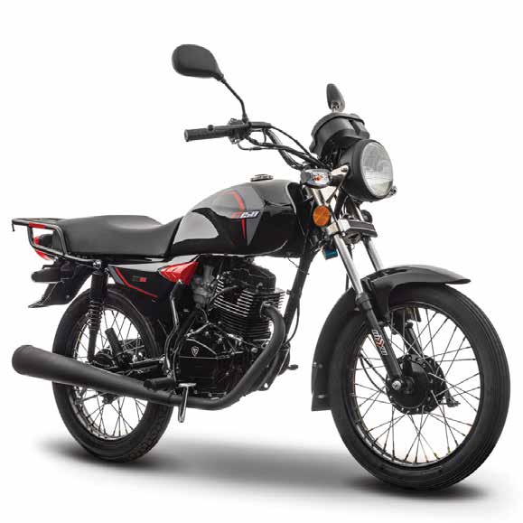
34005726 | Moto Italika de Trabajo | FT200 340 $ x 142 semanas con 10% de enganche Hasta 45% de descuento en abono semanal es la mejor opción para pagar menos | Vigencia: 15 al 21 de octubre de 2024. | motocicleta-de-trabajo-italika-ft200-roja-34005726[p]cmpid-Organico-Folleto-cambaceo-FolletoS42-Visitas-PDF-EKT-MOV-MOT-Motocicletas-na-version | TRUE | TRUE | 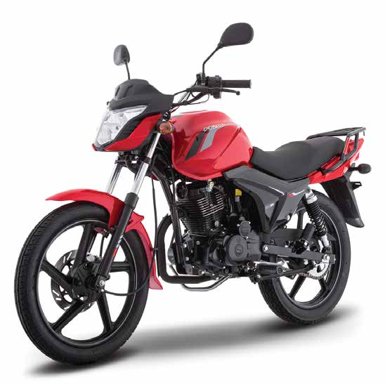
34006261 | Moto Italika Urbana 125Z | 380 $ x 152 semanas con 10% de enganche Hasta 42% de descuento en abono semanal es la mejor opción para pagar menos | Vigencia: 15 al 21 de octubre de 2024. | motocicleta-italika-125z-gris-34006261[p]cmpid-Organico-Folleto-cambaceo-FolletoS42-Visitas-PDF-EKT-MOV-MOT-Motocicletas-na-version | TRUE | TRUE | 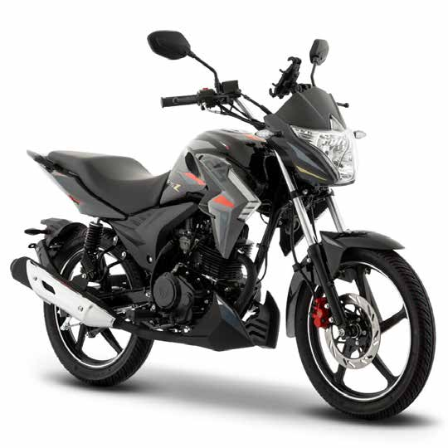
34005881 | Moto Hero Hunk 150 | 415 $ x 198 semanas con 10% de enganche Hasta 45% de descuento en abono semanal es la mejor opción para pagar menos | Vigencia: 15 al 21 de octubre de 2024. | motocicleta-urbana-hero-hunk-150-roja-34005881[p]cmpid-Organico-Folleto-cambaceo-FolletoS42-Visitas-PDF-EKT-MOV-MOT-Motocicletas-na-version | TRUE | TRUE | 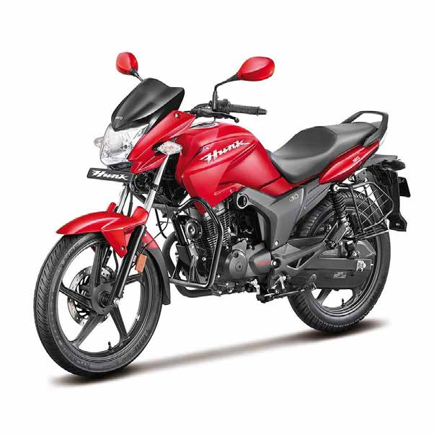
34006254 | Moto Italika Urbana 150Z | 445 $ x 154 semanas con 10% de enganche Hasta 43% de descuento en abono semanal es la mejor opción para pagar menos | Vigencia: 15 al 21 de octubre de 2024. | motocicleta-italika-150z-negra-34006254[p]cmpid-Organico-Folleto-cambaceo-FolletoS42-Visitas-PDF-EKT-MOV-MOT-Motocicletas-na-version | TRUE | TRUE | 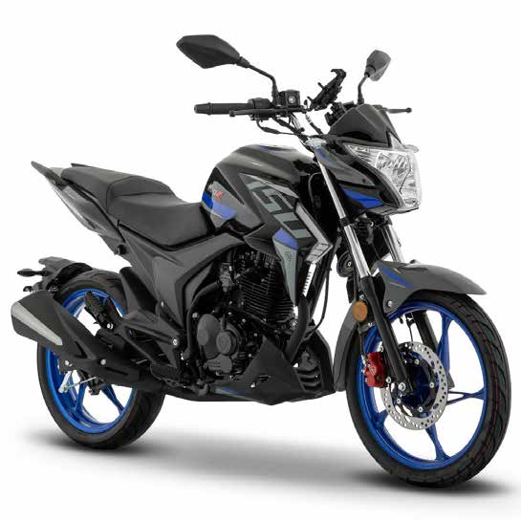
34006263 | Moto Italika Urbana | 200Z 555 $ x 154 semanas con 10% de enganche Hasta 33% de descuento en abono semanal es la mejor opción para pagar menos | Vigencia: 15 al 21 de octubre de 2024. | motocicleta-italika-200z-azul-34006263[p]cmpid-Organico-Folleto-cambaceo-FolletoS42-Visitas-PDF-EKT-MOV-MOT-Motocicletas-na-version | TRUE | TRUE | 

